注文書Ｂ写真ありチーム名
記入例
注文書Ｂ |  |  | 写真ありタイプ |  |  |  |  |  |  |  |  | パスワード m i n i を入力すると打ち込み作業ができます。

 | （ふりがな）
１．チーム名

２．種類 |  |  |  |  |  |  | その他（ ）
③
⑦
①
②
④
⑤
⑥
⑧
セルに合わせるとプルダウンが表示されます
３．額の色 |  |  |  | 黒 白

４．表紙の色

５．字体

６．文章1 |  |  |  | ひらがな20文字アルファベット26文字程度
 |  |  |  | ※年度の表記・・・〇〇年度と、〇〇年は年号の表記が異なりますので、ご注意ください。

７．写真1，2・・・写真データ又はプリント写真を送って下さい
 | 【リピーターの方で前回と同じ写真を使う方のみ記入して下さい】
 |  | 写真1 |  | （ |  |  |  | の写真）
 |  | 写真2 |  | （ |  |  |  | の写真）

８．文章２・・・横22文字程度、11行以内でご記入ください |  |  |  |  |  |  |  |  |  |  | 間違えやすい漢字は、
 |  |  |  |  |  |  |  |  |  |  | ここにご記入ください
 |  | 1
 |  | 2
 |  | 3
 |  | 4
 |  | 5
 |  | 6
 |  | 7
 |  | 8
 |  | 9
 |  | 10
 |  | 11

① 写真１、写真２
リピーターの方で、前回と同じ写真希望の場合、写真１、写真２のどちら
で使うか〇をして、何の写真かを書いて下さい。 例）帽子のマーク
９．ネームプレートの文字 |  |  |  |  |  | ※ 区切りを確認する為、名字と名前の間にスペースを入れてください。
★ネームプレートに入れる番号（入れる方のみ） |  |  |  |  |  |  |  | ☆ユニフォームに入れる番号（入れる方のみ）
★ |  |  |  |  | ☆ | ★ |  |  | ☆ | ２１名以上は別シートあります

② < > カッコをつけると、名前と区別しやすく、仕上がりもきれいです。
③ 名前は１行に３名ずつにすると、バランス良くきれいに入ります。人数が多い
場合は、１行に４名でも可能です。
苗字、名前がひと文字の方など、区切りがわかるように記入して下さい。

④ 半角文字は、１マスに２文字入ります。
⑤ ネームプレートの番号
ネームプレートに背番号を入れる場合は、ここに記入してください。

⑥ ユニフォームの番号
ユニフォームの前側に番号がついている方は、ここに記入して下さい。
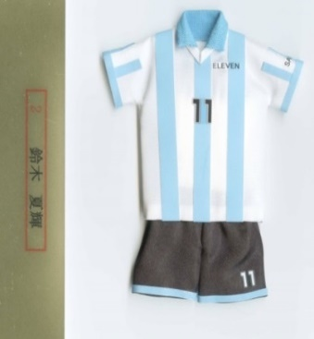
ここに
ついている
番号です

★ 野球など、背中に番号が入っている場合、ミニユニフォームに
番号がつけられませんので、記入不要です。
番号がない場合も 記入不要です。

⑦ 監督、コーチなどは背番号の代わりに名前の前に入れるとかっこよく
仕上がります。
マネージャーはＭＧがおすすめです。

⑧ 間違えやすい漢字や、わかりにくい漢字は、ここに大きく 書いて下さい。

間違いやすい漢字
高 ⇔ 髙 凛 ⇔ 凜
崎 ⇔ 﨑 紘 ← 広ではなく ナ に ム です
昴 ⇔ 昂 龍 ← 横棒が普通は３本です

